Sheet1
2020/9/24プログラム作成部分作業まとめ
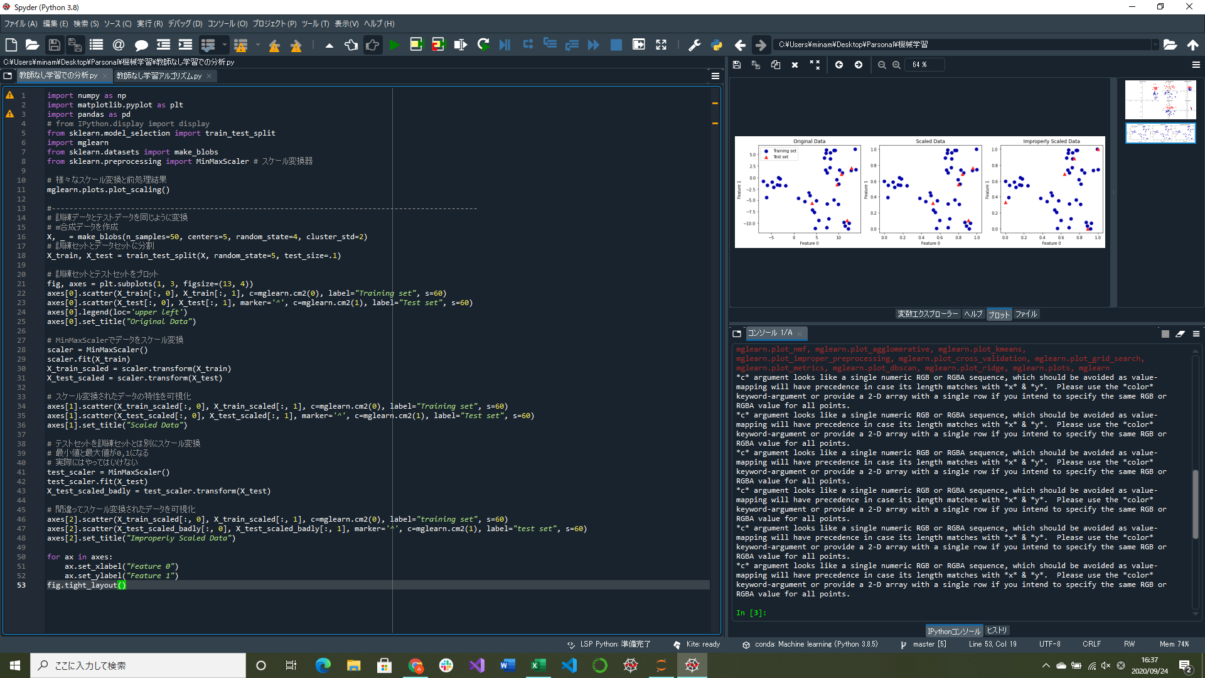
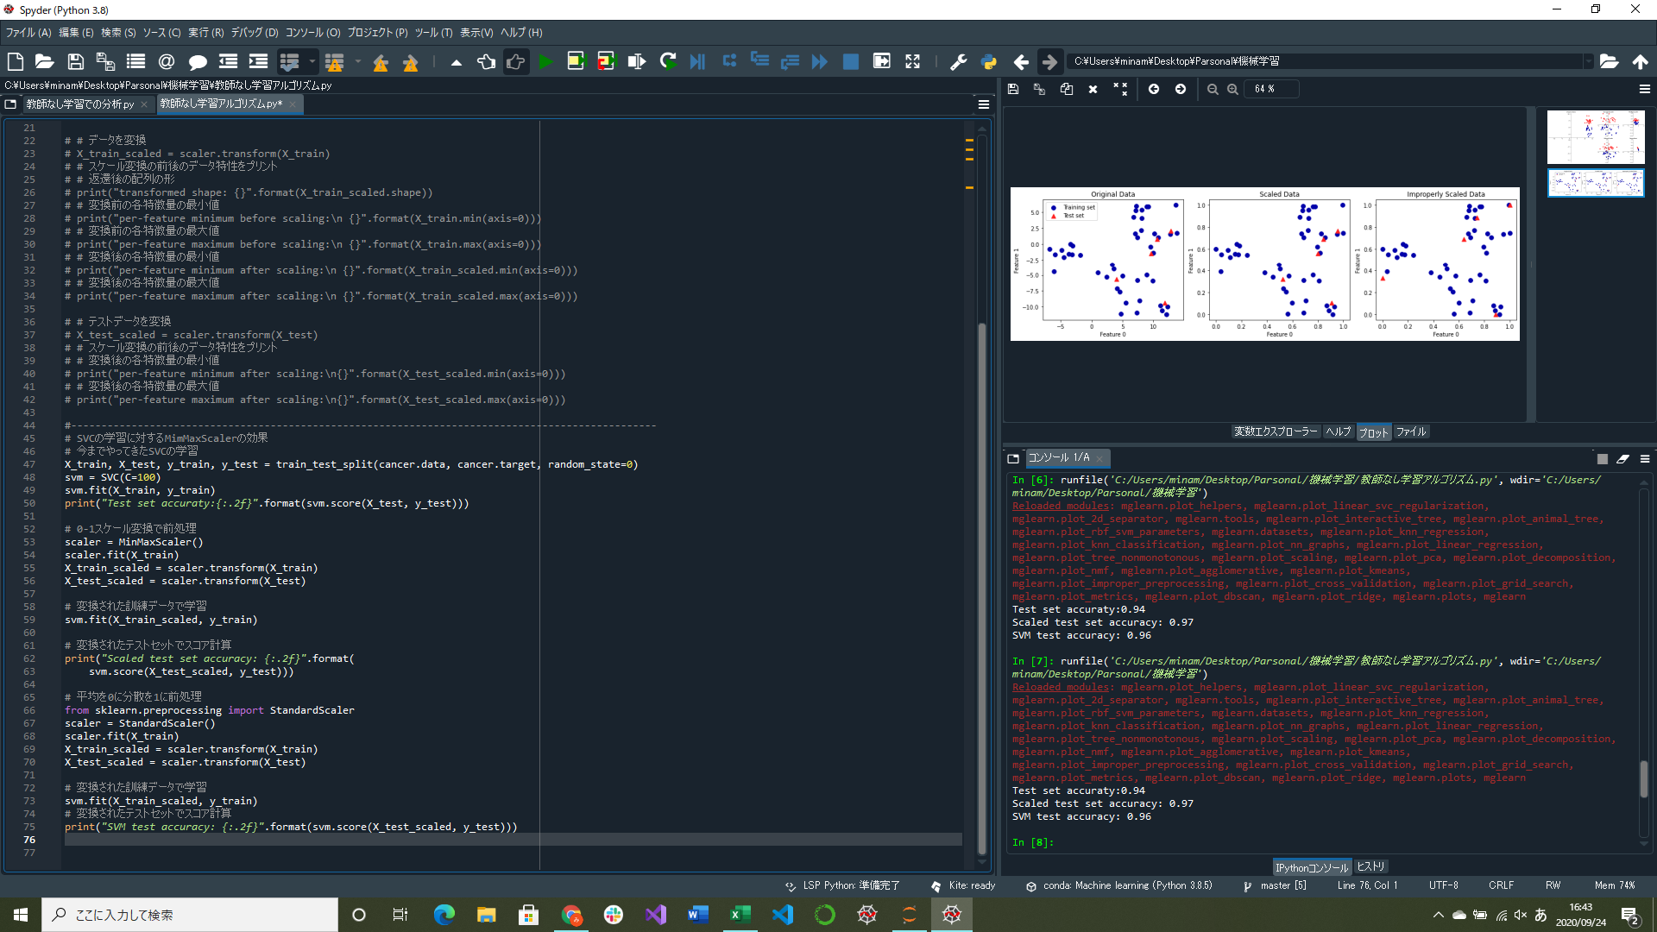

スケール変換していないテスト精度とスケール変換をしたテスト精度では結果が大幅に違うことがわかる
訓練データとテストデータを同じようにスケール変換する部分実装
教師あり学習における前処理の効果の部分実装
→スケール変換のアルゴリズムを変更するのは使用するクラスを変更するだけでOK
→fitメソッドとtransformメソッドの同じインターフェイスを持つから

↑訓練データとテストデータに対するスケール変換の差
左のデータを同時にスケール変換したもの(中央)と別々にスケール変換したもの(右)

